Решение домашки
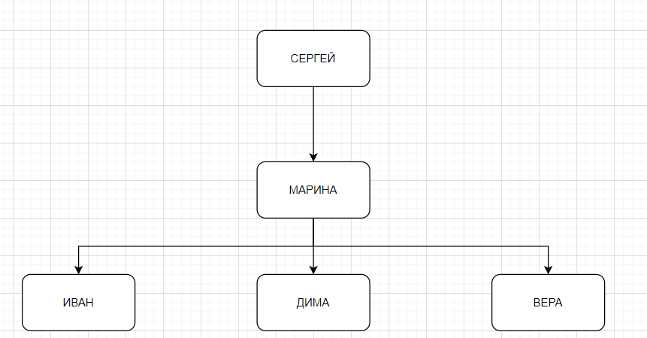
1.
 | -
 | -
 | +
 | +
 | -
 | -
 | +
 | +
 | -
 | +
 | -
 | -

3(а).
 | Столбец1 | Столбец2 |  | Столбец1 | Столбец2 |  | Столбец1 | Столбец2 | Столбец1 | Столбец2
 | a | 15 |  | a | 15 |  | d | 34 | g | 7
 | s | 3 |  | s | 3 |  | f | 8 | w | 14
 | d | 34 |  |  |  |  | g | 2
 | f | 8
 | g | 2
 | g | 7
 | w | 14

3(б).
 | Столбец1 | Столбец2 |  | Столбец1 | Столбец2 |  | Столбец1 | Столбец2 | Столбец1 | Столбец2
 | f | 12 |  | k | 4 |  | f | 12 | a | 15
 | k | 4 |  | s | 23 |  | m | 3 | s | 3
 | m | 3 |  |  |  |  | t | 8
 | s | 23
 | t | 8
 | a | 15
 | s | 3

4.
 | Столбец1 | Столбец2 | Столбец3 | Столбец4 |  | Столбец1 | Столбец2
 | Х | ф | 1 | + |  | X | 1
 | Х | ф | 2 | + |  | X | 2
 | Х | ф | 3 | + |  | X | 3
 | VI | б | 1 | + |  | VI | 1
 | VI | б | 2 | + |  | VI | 2
 | VI | б | 3 | + |  | VI | 3
 | M | д | 1 | + |  | M | 1
 | M | д | 2 | + |  | M | 2
 | M | д | 3 | + |  | M | 3

2.
 | {<T1, A1, v1>, <T2, A2, v2>}, v1⍷T1, v2⍷T2
 | Подходят 2 и 4 таблицы могут быть отношением таблицы Задачи 1.

5.
 |  | А1 | А2 | А1 | А2
 |  | 2024-09-09 | Петя | 9 | дева
 |  | 2024-08-30 | Женя | 5 | телец

6.
 |  | Ответ
 |  | 12
 |  | 86

9.
 |  | Название
 |  | Свой
 |  | Чужой
 |  | Первый
 |  | Волк
 |  | Иксы

11. |  | Столбец1
 |  | Понедельник
 |  | Четверг
 |  | Суббота
 |  | Воскресенье

8.
 | Под критерии, описанные в условии, подходят таблицы 1,2,4

13.
 |  | A | B | not sh(a, b) or a |  | А | В | pi(a, b) or sh(a, b)
 |  | 0 | 0 | 0 |  | 0 | 0 | 1
 |  | 0 | 1 | 0 |  | 0 | 1 | 1
 |  | 1 | 0 | 1 |  | 1 | 0 | 1
 |  | 1 | 1 | 1 |  | 1 | 1 | 0

12(a). |  | ANIMATE | PAYMENT | HOTEL | RATING | NAME
 |  | Аня | 15000 | 1 | 4* | Бриз
 |  | Петя | 30000 | 1 | 4* | Бриз
 |  | Света | 60000 | 1 | 4* | Бриз
 |  | Галя | 17000 | 1 | 4* | Бриз
 |  | Вика | 23000 | 1 | 4* | Бриз
 |  | Миша | 25000 | 2 | 5* | Волна
 |  | Юля | 32000 | 2 | 5* | Волна
 |  | Мила | 16000 | 2 | 5* | Волна
 |  | Сева | 20000 | 2 | 5* | Волна
 |  | Инна | 40000 | 2 | 5* | Волна

12(б).
 |  | ANIMATE | SEASON | HOTEL | RATING | NAME
 |  | Сева | W | 2 | 5* | Волна
 |  | Галя | W | 1 | 4* | Бриз
 |  | Мила | W | 2 | 5* | Волна
 |  | Петя | S | 1 | 4* | Бриз
 |  | Галя | S | 1 | 4* | Бриз
 |  | Инна | S | 2 | 5* | Волна

12(в).
 |  | ANIMATE | SEASON | HOTEL | RATING | NAME
 |  | Сева | W | 2 | 4* | Бриз
 |  | Галя | W | 1 | 5* | Волна
 |  | Мила | W | 2 | 4* | Бриз
 |  | Петя | S | 1 | 5* | Волна
 |  | Галя | S | 1 | 5* | Волна
 |  | Инна | S | 2 | 4* | Бриз
 |  | Сева | W | 1 | 5* | Волна
 |  | Галя | W | 2 | 4* | Бриз
 |  | Мила | W | 1 | 5* | Волна
 |  | Петя | S | 2 | 4* | Бриз
 |  | Галя | S | 2 | 4* | Бриз
 |  | Инна | S | 1 | 5* | Волна

12(г).
 |  | HOTEL | RATING | NAME | SEASON | DATE
 |  | 1 | 4* | Бриз | W | 2024-12-01
 |  | 1 | 4* | Бриз | W | 2024-05-01
 |  | 1 | 4* | Бриз | S | 2024-12-01
 |  | 1 | 4* | Бриз | S | 2024-05-01
 |  | 1 | 4* | Волна | W | 2024-12-01
 |  | 1 | 4* | Волна | W | 2024-05-01
 |  | 1 | 4* | Волна | S | 2024-12-01
 |  | 1 | 4* | Волна | S | 2024-05-01
 |  | 1 | 5* | Бриз | W | 2024-12-01
 |  | 1 | 5* | Бриз | W | 2024-05-01
 |  | 1 | 5* | Бриз | S | 2024-12-01
 |  | 1 | 5* | Бриз | S | 2024-05-01
 |  | 1 | 5* | Волна | W | 2024-12-01
 |  | 1 | 5* | Волна | W | 2024-05-01
 |  | 1 | 5* | Волна | S | 2024-12-01
 |  | 1 | 5* | Волна | S | 2024-05-01
 |  | 2 | 4* | Бриз | W | 2024-12-01
 |  | 2 | 4* | Бриз | W | 2024-05-01
 |  | 2 | 4* | Бриз | S | 2024-12-01
 |  | 2 | 4* | Бриз | S | 2024-05-01
 |  | 2 | 4* | Волна | W | 2024-12-01
 |  | 2 | 4* | Волна | W | 2024-05-01
 |  | 2 | 4* | Волна | S | 2024-12-01
 |  | 2 | 4* | Волна | S | 2024-05-01
 |  | 2 | 5* | Бриз | W | 2024-12-01
 |  | 2 | 5* | Бриз | W | 2024-05-01
 |  | 2 | 5* | Бриз | S | 2024-12-01
 |  | 2 | 5* | Бриз | S | 2024-05-01
 |  | 2 | 5* | Волна | W | 2024-12-01
 |  | 2 | 5* | Волна | W | 2024-05-01
 |  | 2 | 5* | Волна | S | 2024-12-01
 |  | 2 | 5* | Волна | S | 2024-05-01

10.
 | Не подходит база Б(потому что там нет информации о з/п)
 | Не подходит база Д(потому что во второй таблице нет отдела маи и био

14.
 |  | ANIMATE | SEASON | HOTEL
 |  | Сева | W | 2
 |  | Галя | W | 1
 |  | Мила | W | 2
 |  | Петя | S | 1
 |  | Галя | S | 1
 |  | Инна | S | 2

15.
 |  | ANIMATE ----> PAYMENT
 |  | {ANIMATE, SEASON} ----> HOTEL
18.
 |  | ANIMATE
 |  | HOTEL
 |  | SEASON
19.
 |  | ANIMATE | PAYMENT | HOTEL | NAME | RATING | DATE | SEASON
 |  | Аня | 15000 | 1 | БРИЗ | *4 | NULL | NULL
 |  | Петя | 30000 | 1 | БРИЗ | *4 | 2024-05-01 | NULL
 |  | Света | 60000 | 1 | БРИЗ | *4 | NULL | NULL
 |  | Галя | 17000 | 1 | БРИЗ | *4 | 2024-12-01 | W
 |  | Вика | 23000 | 1 | БРИЗ | *4 | NULL | NULL
 |  | Миша | 25000 | 2 | ВОЛНА | *5 | NULL | NULL
 |  | Юля | 32000 | 2 | ВОЛНА | *5 | NULL | NULL
 |  | Мила | 16000 | 2 | ВОЛНА | *5 | 2024-12-01 | W
 |  | Сева | 20000 | 2 | ВОЛНА | *5 | 2024-12-01 | W
 |  | Инна | 40000 | 2 | ВОЛНА | *5 | 2024-05-01 | S
 |  | Галя | 17000 | 1 | БРИЗ | *4 | 2024-05-01 | S
ANIMATE
17.
RATING
NAME

PAYMENT
HOTEL

ANIMATE
SEASON

HOTEL

HOTEL

DATE
SEASON

16.
 | R2 ----> {ANIMATE, SEASON} -> {HOTEL, SEASON}
 | R1 ----> ANIMATE -> {PAYMENT, HOTEL}
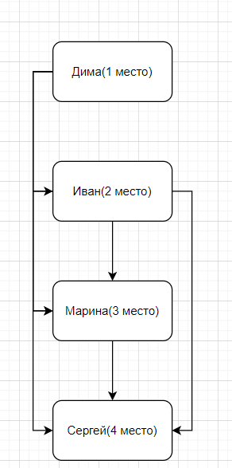
7.

